상품제안서
레드빈 무소음 무선키보드 마우스 세트 | 상품코드: F18137

 |  |  |  |  |  |  | 02-412-0044 | www.easy1.co.kr
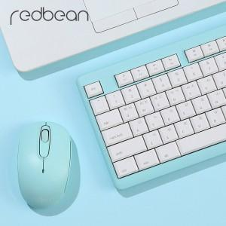

【상세/제작정보】

【인쇄/포장옵션】 | 레이저 / 포장지포장

【공급단가】 | 수량 | 30~ | 50~ | 100~ | 500~ | 1,000~
*VAT별도 | 단가 | 22,680원 | 21,870원 | 21,060원 | 20,250원 | 19,440원

【상품 URL】 | https://dev.easy1.co.kr:443/src/goods_detail.php?gdno=18137

